Лист1
Номер дефекта | Название (Summary): | Критичность/Серьезность (Severity): | Окружение | Описание( Description): | Шаги (Steps to reproduce): | Фактический результат (Actual result): | Ожидаемый результат (Expected result): | Скриншот
D-001 | Очистка полей Login/Password при смене ориентации экрана | Незначительная (Minor) | Mobile, Samsung Galaxy A52, Android 14, One UI 6.1 | Если после заполнения полей Login/Password на экране логина изменить ориентацию экрана устройства, с вертикальной на горизонтальную (или наоборот), то происходит очистка этих полей, и требуется повторное заполнение | 1. Запустить приложение | Очищенные поля Login/Password при смене ориентации экрана | Поля Login/Password сохраняют введенные в них значения при смене ориентации экрана | 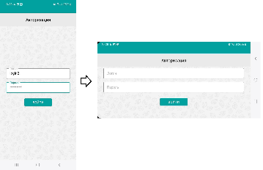
 |  |  |  |  | 2. Если осуществлен вход, то разлогиниться
 |  |  |  |  | 3. Ввести любые символы в поля Login/Password
 |  |  |  |  | 4. Сменить ориентацию экрана
D-002 | Неправильное сообщение о неверно введенном логине | Незначительная (Minor) | Mobile, Samsung Galaxy A52, Android 14, One UI 6.1 | При неверно введенном логине отображается неправильное всплывающее сообщение пользователю. | 1. Запустить приложение | Всплывающее сообщение "Something went wrong. Try again later"/"Что-то пошло не так. Попробуйте позднее" | Всплывающее сообщение "Incorect login or password"/"Неверный логин или пароль"
 |  |  |  |  | 2. Если осуществлен вход, то разлогиниться
 |  |  |  |  | 3. Ввести неверный Login и верный Password в соответствующие поля
 |  |  |  |  | 4. Нажать кнопку "Sign in"/"Войти"
D-003 | Неправильное сообщение о неверно введенном пароле | Незначительная (Minor) | Mobile, Samsung Galaxy A52, Android 14, One UI 6.1 | При неверно введенном пароле отображается неправильное всплывающее сообщение пользователю. | 1. Запустить приложение | Всплывающее сообщение "Something went wrong. Try again later"/"Что-то пошло не так. Попробуйте позднее" | Всплывающее сообщение "Incorect login or password"/"Неверный логин или пароль"
 |  |  |  |  | 2. Если осуществлен вход, то разлогиниться
 |  |  |  |  | 3. Ввести верный Login и неверный Password в соответствующие поля
 |  |  |  |  | 4. Нажать кнопку "Sign in"/"Войти"
D-004 | Недоступность пункта главного меню 'О приложении' при нахождении на экране 'Новости' | Значительная (Major) | Mobile, Samsung Galaxy A52, Android 14, One UI 6.1 | При нахождении пользователя на экране 'Новости' в главном меню становится недоступен пункт 'О приложении', соответственно невозможно перейти на экран, а должен быть недоступен пункт, соответствующий текущему экрану | 1. Запустить приложение (авторизоваться при необходимости) | В главном меню недоступен пункт "About"/"О приложении", остальные доступны | В главном меню недоступен пункт "News"/"Новости", остальные доступны
 |  |  |  |  | 2. В главном меню кликнуть пункт "News"/"Новости"
D-005 | Неотображение кнопок на экране фильтра новостей в панели управления в альбомном режиме экрана | Значительная (Major) | Mobile, Samsung Galaxy A52, Android 14, One UI 6.1 | При альбомной ориентации экрана становится не видными кнопки "Фильтровать" и "Отмена" в фильтре новостей панели управления, прокрутка вниз при этом не работает | 1. Запустить приложение (авторизоваться при необходимости) | Кнопки "Фильтровать" и "Отмена" не отображаются, экран не прокручивается вниз | Кнопки "Фильтровать" и "Отмена" отображаются при помощи прокрутки вниз (либо перекомпоновки экрана) и доступны | 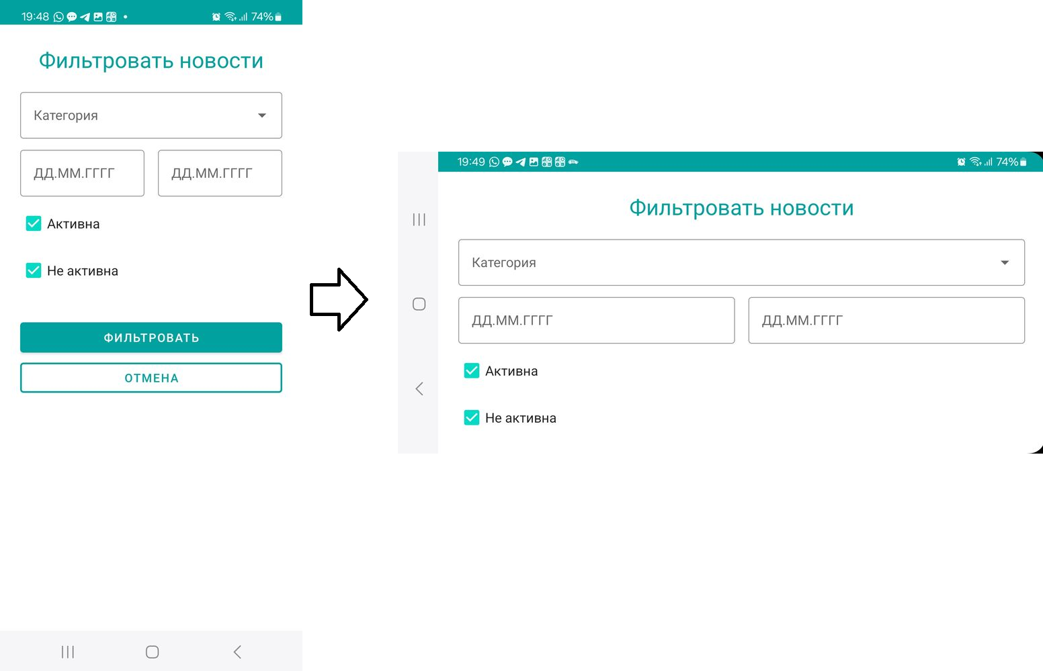
 |  |  |  |  | 2. Перейти в панель управления новостями
 |  |  |  |  | 3. Открыть экран фильтра новостей
 |  |  |  |  | 2. Перевести экран в альбомный режим, разместив устройство горизонтально
D-006 | Невозможность фильтрации на странице новостей с указанием только одной даты | Незначительная (Minor) | Mobile, Samsung Galaxy A52, Android 14, One UI 6.1 | Если при фильтрации на странице новостей указать только одну дату, то поиск невозможен, выходит всплывающее сообщение об ошибке | 1. Запустить приложение (авторизоваться при необходимости) | Всплывающее сообщение "Wrong period"/"Неверно указан период". Фильтрация не произведена. | Фильтрация проведена с указанием одной из дат, либо ОТ первой указанной, либо ДО второй указанной.
 |  |  |  |  | 2. Перейти на страницу новостей
 |  |  |  |  | 3. Открыть экран фильтра новостей
 |  |  |  |  | 4. Заполнить одно из полей выбора даты
 |  |  |  |  | 5. Нажать кнопку "Filter"/"Фильтровать"
D-007 | Невозможность фильтрации новостей в панели управления с указанием только одной даты | Незначительная (Minor) | Mobile, Samsung Galaxy A52, Android 14, One UI 6.1 | Если при фильтрации новостей в панели управления указать только одну дату, то поиск невозможен, выходит всплывающее сообщение об ошибке | 1. Запустить приложение (авторизоваться при необходимости) | Всплывающее сообщение "Wrong period"/"Неверно указан период". Фильтрация не произведена. | Фильтрация проведена с указанием одной из дат, либо ОТ первой указанной, либо ДО второй указанной.
 |  |  |  |  | 2. Перейти в панель управления новостями
 |  |  |  |  | 3. Открыть экран фильтра новостей
 |  |  |  |  | 4. Заполнить одно из полей выбора даты
 |  |  |  |  | 5. Нажать кнопку "Filter"/"Фильтровать"
D-008 | Наличие всплывающего сообщения с вопросом о необходимости сохранения введенной информации при отсутствии такой информации в окне создания новости при отмене создания кнопкой "Отмена" | Незначительная (Minor) | Mobile, Samsung Galaxy A52, Android 14, One UI 6.1 | Если открыть окно создания новости и, ничего не заполняя и не меняя, нажать кнопку "Отмена", то появляется всплывающее сообщение о несохраненных изменениях. | 1. Запустить приложение (авторизоваться при необходимости) | Всплывающее сообщение "The changes won't be saved, do you really want to log out?"/"Изменения не будут сохранены. Вы действительно хотите выйти?" | Окно создания новости закрыто без дополнительных вопросов.
 |  |  |  |  | 2. Перейти в панель управления новостями
 |  |  |  |  | 3. Открыть окно создания новости.
 |  |  |  |  | 4. Не изменяя поля, нажать кнопку "Cancel"/"Отмена"
D-009 | Отсутствие всплывающего сообщения с вопросом о необходимости сохранения введенной информации в окне создания новости при отмене создания кнопкой "Назад" | Значительная (Major) | Mobile, Samsung Galaxy A52, Android 14, One UI 6.1 | Если во время создания/редактирования новости нажать кнопку "Назад", то все внесенные изменения будут утеряны из-за отсустствия подтверждающего вопроса в виде всплывающего сообщения. | 1. Запустить приложение (авторизоваться при необходимости) | Окно создания/редактирования новости закрыто без предупреждения | Появление всплывающего сообщения с вопросом о необходимости сохранения новости перед закрытием окна
 |  |  |  |  | 2. Перейти в панель управления новостями
 |  |  |  |  | 3. Открыть окно создания/редактирования новости.
 |  |  |  |  | 4. Заполнить или изменить некоторые поля
 |  |  |  |  | 5. Нажать кнопку "Назад" на устройстве
D-010 | Неверная формулировка вопроса всплывающего сообщения при отмене создания несохраненной новости в англоязычной локации | Незначительная (Minor) | Mobile, Samsung Galaxy A52, Android 14, One UI 6.1 | При отмене создания новости с некоторыми заполненными полями появляется всплывающее сообщение с неверной формулировкой слова "выйти" на английском языке | 1. Установить на устройстве англоязычную локаль. | Всплывающее сообщение "The changes won't be saved, do you really want to log out?" | Всплывающее сообщение "The changes won't be saved, do you really want to cancel?"
 |  |  |  |  | 2. Запустить приложение (авторизоваться при необходимости)
 |  |  |  |  | 3. Перейти в панель управления новостями
 |  |  |  |  | 5. Открыть окно создания новости.
 |  |  |  |  | 6. Внести изменения в некоторые поля.
 |  |  |  |  | 7. Нажать кнопку "Cancel"/"Отмена"
D-011 | Поле "Категория" в окне создания/редактирования новости доступно для ручного редактирования | Незначительная (Minor) | Mobile, Samsung Galaxy A52, Android 14, One UI 6.1 | При создании/редактировании новости поле "Категория" доступно для ручного редактирования, не смотря на то, что для заполнения поля предусмотрен дропдаун с предопределенными значениями | 1. Запустить приложение (авторизоваться при необходимости) | В поле "Category"/"Категория" введена несуществующая категория новости | Поле "Category"/"Категория" недоступно для ручного редактирования
 |  |  |  |  | 2. Перейти в панель управления новостями
 |  |  |  |  | 3. Открыть окно создания/редактирования новости.
 |  |  |  |  | 4. Кликнуть на поле "Category"/"Категория" и ввести несуществующую категорию новости
D-012 | Неверная дата создания новости | Значительная (Major) | Mobile, Samsung Galaxy A52, Android 14, One UI 6.1 | При создании новости указана неверная дата создания и в неверном формате | 1. Запустить приложение (авторизоваться при необходимости) | У созданной новости в панели управления указана дата создания, равная текущей дате в формате DD.MM.YYYY | У созданной новости в панели управления указана случайная дата создания, в формате DD.MM.YYYYY
 |  |  |  |  | 2. Перейти в панель управления новостями
 |  |  |  |  | 3. Создать любую новость

